关系图
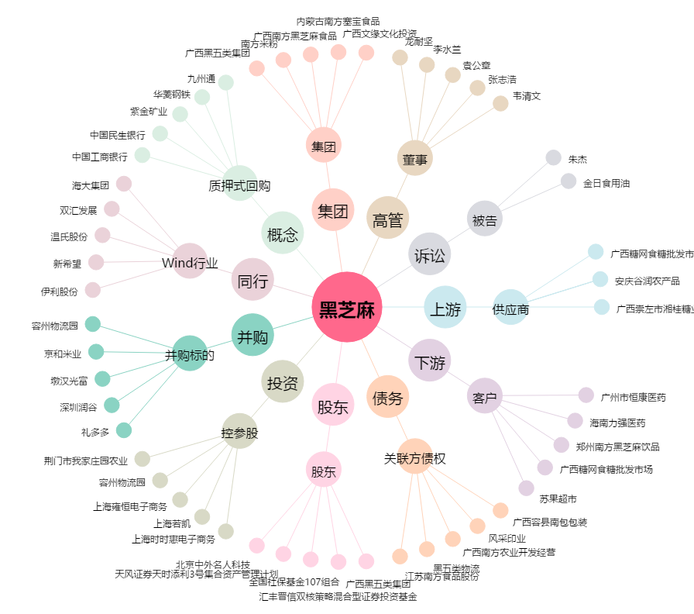
黑芝麻[000716.SZ] - 关系概览图

